全局开关&全局变量
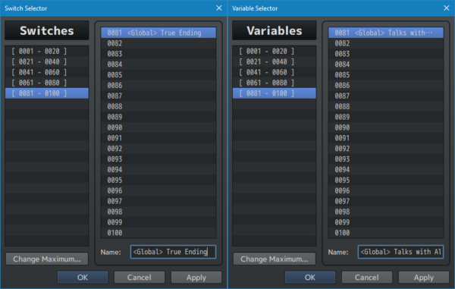

<Global> 开关/变量 名称
全局开关/变量，在 所有保存文件 中，都以相同的状态存在！
例如：如果40号开关声明为全局开关并打开，那么无论是 启动新游戏 还是 打开不同的存档文件，40号开关都处于ON状态

注意：开关/变量 的标记，是互斥的。<Global>, <JS>， <Self> 不能在同一个开关/变量上使用

插件命令
Autosave Plugin Commands | 自动保存
Autosave: Enable/Disable | 启用/禁用 自动保存 需要：系统的启动自动保存功能。 数据库 - 系统1 - 选项 - 自用自动保存
Autosave: (Stage 1) Request | 自动保存（阶段1）请求 如果Autosave既没有在数据库中启用， 也没有在游戏中通过“Autosave:Enable/Disable”插件命令启用， 则Autosave不会通过。
Autosave: (Stage 2) Execute | 自动保存（阶段2）执行 需要：数据库中启用autosave。 但忽略Autosave: Enable/Disable插件命令 如果玩家在选项菜单中关闭了自动保存，则这个插件命令不会生效。
Autosave: (Stage 3) Force | 自动保存（阶段3）强制 需要：数据库中启用autosave。 但忽略Autosave: Enable/Disable插件命令
Save Plugin Commands | 保存
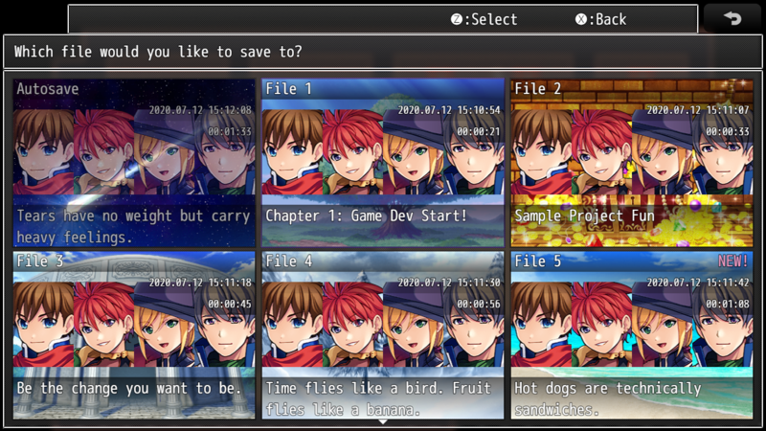
Save: Current Slot | 保存：当前插槽。 在当前点处理游戏的当前保存。 一定在战场之外，在地图上。
Save: Set Description | 保存：设置说明。设置将出现在保存文件中的描述文本。 text：保存说明的文本。支持文本代码 \V[x], \N[x], \P[x] 是本保存本地 其他文本代码姜葱当前活动的游戏中提取数据。
Save: Set Picture | 设置图片

保存菜单样式预览
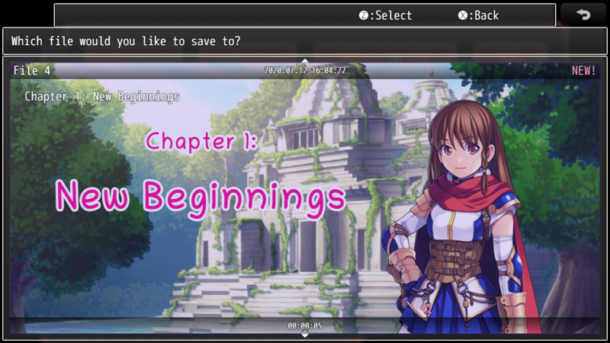
List
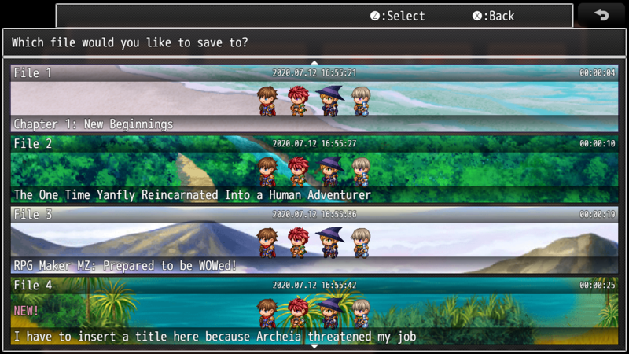

Vertical
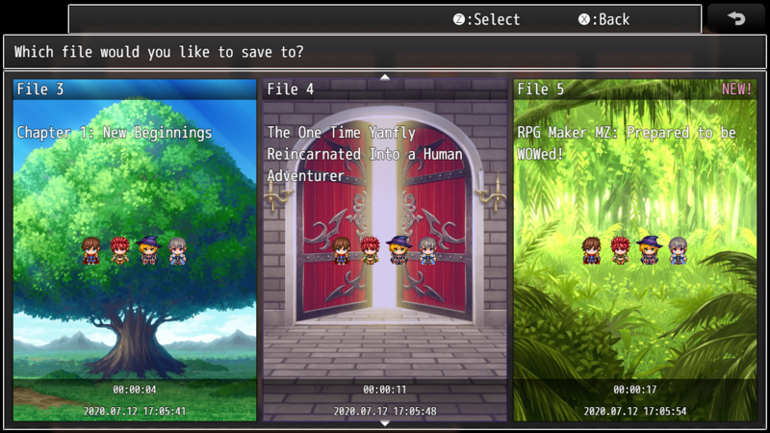

Box

Large

